PI FALTA DE FRANCOBORDO
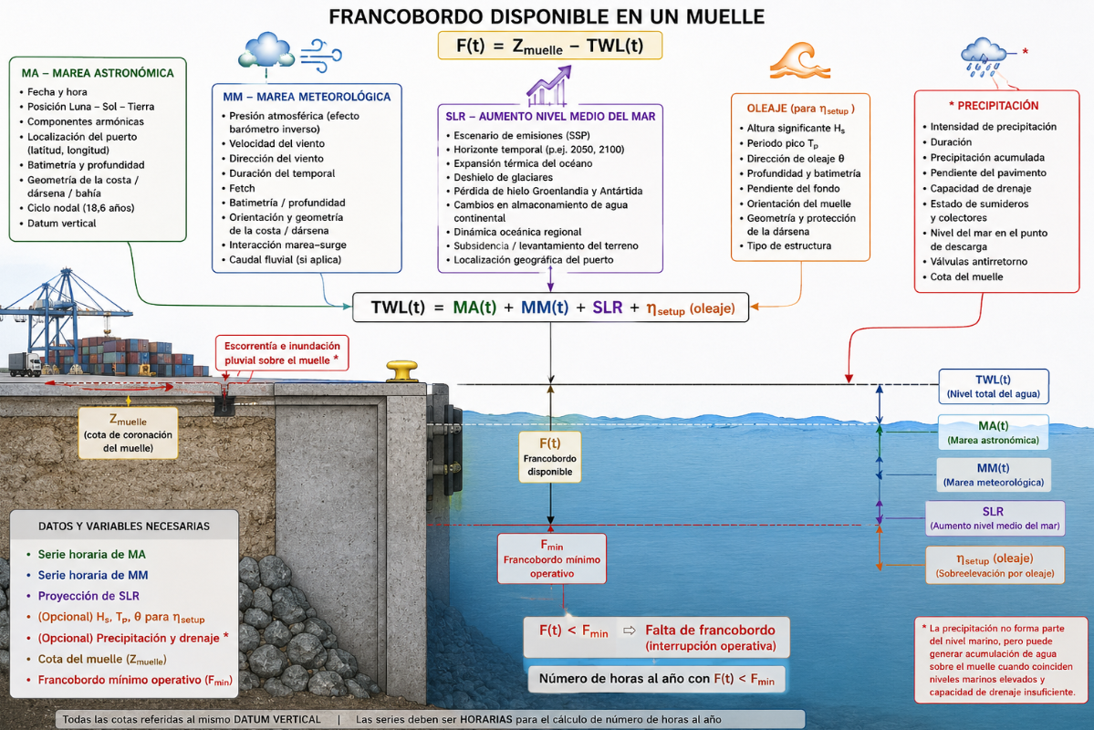
Revisar y corregir todo lo que esté en rojo
Especificar: p.e Régimen y si alguna variables es a pie de dique o muelle etc

PI (ELO): PERDIDA D EINGRESO POR INTERRUPCIÓN OPERATIVA DEBIDO A LA FALTA DE FRANCOBORDO MÍNIMO OPERATIVO
MODELO DE CÁLCULO | Input del modelo | Variables climáticas de peligrosidad: Altura de ola significante (Hs), Nivel del mar (NM=MA+MM+SLR), periodo pico (Tp), dirección de oleaje (θ), Nivel Precipitación1.
 |  | Variables físicas: Cota de explanada del muelle (Zm) y francobordo mínimo operativo (Fmin,op). ​
 | Ecuación de verificación | TWL= MA + MM + SLR + Sobreelevación hidráulica + Nivel Precipitación
 | Vulnerabilidad | Francobordo mínimo operativo.
 | Output del modelo | Número de horas al año en las que el francobordo disponible del muelle es inferior al francobordo mínimo operativo.

MODELO ECONÓMICO | Driver | Reducción de francobordo por TWL

 | Modelo | Para cada escenario futuro se compara el número de horas de inoperatividad con el periodo histórico. Si la inoperatividad disminuye o se mantiene, la pérdida de ingresos se considera nula. Si aumenta, la pérdida se calcula multiplicando el incremento de horas no operativas por el ingreso horario medio de la terminal.
$${ΔR}_{S}=\max\left\{0,\frac{T_{port}​+C_{conc​​}}{365⋅24}⋅\left(HFs​−HFhist​\right)\right\}​$$

